25 国内企業物価指数
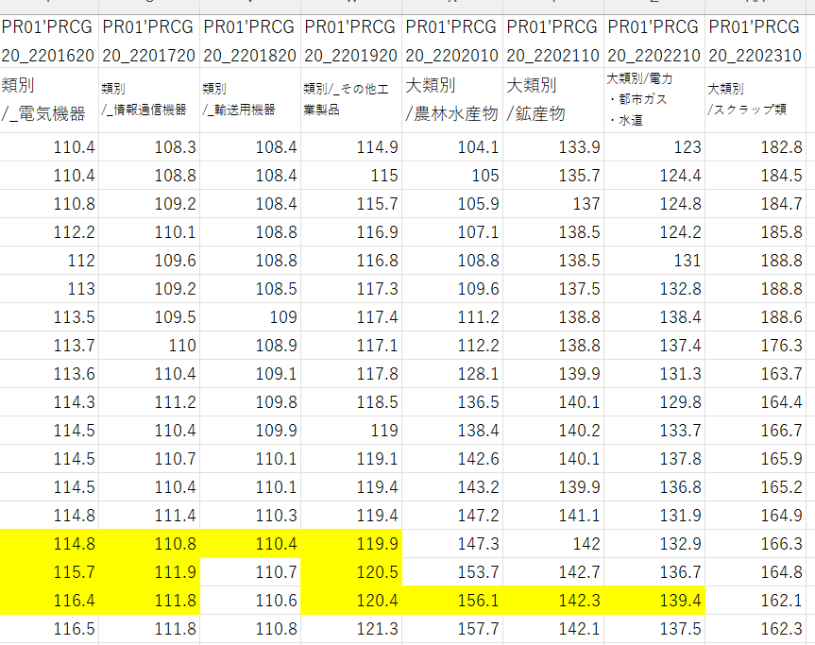
物 価 |  |  |  |  |  |  |  |  |  |  |  |  |  |  |  |  |  |  |  |  |  |  |  |  |  |  | 物 価
25 国 内 企 業 物 価 指 数 類 別 指 数 （ 全 国 ） |  |  |  |  |  |  |  |  |  |  |  |  |  |  |  |  |  |  |  |  |  |  |  |  |  |  | (令和２年平均＝100)
 |  | (参考) 夏季電力 料金調整後 |  |  | 総 平 均 |  |  |  |  |  |  |  |  | 総 平 均
類別 | 総平均 |  |  |  | 工 業 製 品 |  |  |  |  |  |  |  | 工 業 製 品 |  |  |  |  |  |  |  |  |  | 農林 水産物 |  | 電力･都市ガス･水道 | スクラ ップ類 | 類別
年月 |  |  | 工業製品 | 飲食 | 繊維 | 木材･ | パルプ・紙 | 化学 | 石油･石 | プラスチ | 窯業･土 | 鉄鋼 | 非鉄 | 金属 | はん用 | 生産用 | 業務用 | 電子部品・デバイス | 電気 | 情報通信 | 輸送用 | そ の 他 |  | 鉱産物 |  |  | 年月
 |  |  |  | 料品 | 製品 | 木製品 | ・同製品 | 製品 | 炭製品 | ック製品 | 石製品 |  | 金属 | 製品 | 機器 | 機器 | 機器 |  | 機器 | 機器 | 機 器 | 工業製品
ウェイト | 1 000.0 | 1 000.0 | 892.3 | 144.6 | 9.4 | 9.6 | 28.8 | 86.1 | 52.8 | 41.0 | 23.4 | 50.6 | 26.7 | 43.7 | 33.3 | 45.8 | 14.9 | 19.3 | 50.0 | 18.2 | 150.9 | 43.2 | 40.3 | 3.7 | 58.4 | 5.3 | ウェイト

令和 5年平均 | 119.9 | 119.8 | 118.9 | 115.5 | 114.7 | 140.6 | 120.6 | 116.7 | 151.9 | 112.5 | 123.1 | 154.6 | 152.9 | 123.7 | 107.2 | 108.8 | 104.7 | 106.4 | 108.7 | 106.7 | 107.2 | 112.3 | 107.0 | 140.1 | 137.8 | 178.2 | 令和 5年平均
6 | 122.8 | 122.8 | 122.1 | 118.5 | 116.1 | 135.0 | 123.8 | 117.7 | 158.1 | 114.2 | 130.2 | 153.0 | 171.4 | 128.9 | 112.5 | 112.6 | 107.9 | 107.7 | 113.0 | 110.0 | 109.1 | 117.2 | 117.5 | 138.3 | 130.7 | 178.4 | 6
7 | 126.7 | 126.7 | 124.4 | 123.7 | 118.6 | 135.7 | 126.7 | 114.3 | 157.9 | 117.0 | 137.1 | 144.7 | 186.4 | 133.0 | 116.5 | 115.9 | 109.8 | 108.8 | 116.3 | 112.0 | 111.0 | 121.1 | 160.7 | 141.0 | 134.2 | 166.5 | 7
類別 年月
鉄鋼
令和 7年 1月 | 125.5 | 125.5 | 123.7 | 120.6 | 116.6 | 132.0 | 125.3 | 117.5 | 162.4 | 116.3 | 133.1 | 149.7 | 177.7 | 132.1 | 114.3 | 113.6 | 109.1 | 108.0 | 114.7 | 110.6 | 110.2 | 119.6 | 143.2 | 139.9 | 136.9 | 165.2 | 令和 7年 1月
2 | 125.8 | 125.8 | 124.1 | 121.2 | 116.5 | 133.1 | 125.2 | 117.2 | 165.2 | 116.6 | 133.2 | 149.6 | 178.6 | 132.2 | 115.0 | 115.2 | 108.9 | 107.9 | 114.7 | 111.6 | 110.4 | 119.6 | 147.2 | 141.1 | 131.9 | 164.9 | 2
3 | 126.2 | 126.2 | 124.5 | 122.0 | 119.5 | 133.5 | 125.7 | 116.7 | 169.3 | 116.9 | 133.6 | 149.0 | 180.5 | 132.7 | 115.4 | 114.1 | 109.1 | 107.8 | 114.9 | 110.9 | 110.5 | 120.1 | 147.3 | 142.0 | 132.9 | 166.3 | 3
4 | 126.6 | 126.6 | 124.4 | 123.2 | 119.4 | 135.2 | 126.0 | 114.3 | 166.9 | 117.7 | 134.7 | 145.0 | 176.9 | 133.4 | 116.0 | 114.6 | 109.9 | 107.9 | 115.9 | 112.2 | 110.9 | 120.7 | 153.7 | 142.7 | 136.7 | 164.8 | 4
5 | 126.5 | 126.5 | 124.0 | 123.4 | 119.4 | 135.7 | 126.3 | 113.6 | 159.2 | 117.6 | 135.7 | 144.7 | 177.5 | 133.9 | 117.0 | 114.8 | 108.9 | 108.1 | 116.6 | 112.2 | 110.8 | 120.8 | 156.2 | 142.3 | 139.4 | 161.8 | 5
6 | 126.4 | 126.4 | 124.0 | 123.7 | 118.6 | 136.0 | 126.1 | 113.6 | 151.9 | 117.4 | 137.1 | 144.5 | 181.3 | 134.8 | 116.5 | 116.7 | 109.9 | 108.4 | 116.5 | 111.6 | 111.1 | 122.0 | 157.0 | 141.9 | 137.0 | 162.6 | 6
7 | 126.7 | 126.5 | 124.2 | 124.5 | 117.3 | 136.6 | 126.3 | 113.2 | 154.5 | 117.1 | 138.3 | 143.6 | 182.1 | 134.4 | 116.7 | 116.2 | 110.1 | 108.9 | 116.8 | 112.1 | 111.0 | 121.6 | 158.5 | 140.3 | 138.1 | 162.8 | 7
8 | 126.4 | 126.2 | 124.3 | 124.5 | 116.8 | 136.8 | 126.6 | 113.1 | 155.7 | 117.2 | 138.9 | 143.2 | 182.2 | 133.1 | 117.3 | 116.4 | 109.5 | 109.2 | 117.0 | 112.2 | 111.2 | 121.9 | 158.1 | 140.2 | 133.1 | 163.3 | 8
9 | 127.0 | 126.8 | 124.5 | 124.9 | 118.5 | 137.2 | 126.4 | 113.1 | 156.6 | 117.0 | 139.3 | 142.8 | 186.2 | 132.4 | 116.9 | 116.4 | 109.8 | 109.2 | 117.1 | 112.0 | 111.5 | 121.3 | 168.9 | 141.2 | 131.9 | 163.4 | 9
10 | 127.6 | 127.6 | 124.9 | 125.1 | 120.7 | 137.3 | 128.7 | 113.1 | 155.0 | 116.9 | 140.0 | 141.5 | 197.3 | 132.3 | 117.4 | 117.2 | 110.5 | 110.2 | 116.8 | 111.8 | 111.5 | 121.6 | 178.9 | 140.1 | 128.9 | 168.8 | 10
11 | 128.0 | 128.0 | 125.1 | 125.6 | 120.3 | 137.4 | 128.9 | 112.9 | 152.3 | 116.7 | 140.6 | 141.2 | 203.1 | 132.3 | 117.6 | 117.6 | 110.6 | 109.9 | 117.0 | 112.7 | 111.6 | 122.4 | 179.6 | 140.0 | 132.3 | 175.5 | 11
12 | 128.1 | 128.1 | 125.2 | 126.1 | 119.0 | 137.3 | 129.0 | 113.3 | 145.2 | 117.0 | 140.7 | 141.1 | 213.8 | 132.2 | 117.9 | 118.2 | 111.6 | 110.2 | 117.0 | 114.4 | 111.5 | 122.0 | 179.8 | 139.7 | 131.7 | 178.7 | 12
令和 8年 1月 | 128.5 | 128.5 | 125.9 | 126.8 | 117.4 | 137.3 | 129.2 | 114.6 | 141.5 | 116.6 | 141.3 | 141.2 | 236.6 | 131.9 | 118.2 | 117.0 | 111.6 | 110.2 | 117.4 | 114.6 | 111.6 | 122.7 | 174.6 | 139.8 | 131.0 | 182.1 | 令和 8年 1月
2 | 128.5 | 128.5 | 126.4 | 126.9 | 116.4 | 138.8 | 129.9 | 114.7 | 145.8 | 116.4 | 141.4 | 141.5 | 237.1 | 133.7 | 117.9 | 117.8 | 111.8 | 110.3 | 118.1 | 114.4 | 111.8 | 122.9 | 174.1 | 140.2 | 123.4 | 185.2 | 2
3 | r129.8 | r129.8 | 127.7 | 127.3 | r119.3 | 139.2 | 130.1 | 117.4 | r157.3 | 117.1 | 142.6 | 141.7 | 237.4 | r133.7 | 117.9 | 118.7 | 112.0 | 110.6 | 118.2 | 118.1 | r112.2 | 122.9 | 173.0 | 140.9 | r124.6 | 195.7 | 3
4 | r133.4 | r133.4 | r131.0 | r128.4 | r120.7 | r140.3 | 131.7 | r126.0 | 175.8 | r120.6 | 143.2 | r142.6 | 244.0 | r135.0 | r118.8 | r119.3 | r111.5 | 111.1 | r120.5 | 126.1 | r113.2 | r123.5 | 174.0 | 143.5 | 135.0 | 211.1 | 4
5 | r134.9 | r134.9 | r132.4 | r128.7 | r120.9 | r144.0 | 131.7 | r129.8 | r181.0 | r124.2 | r144.2 | r143.4 | r252.3 | r136.4 | 119.1 | 118.7 | r111.4 | r111.0 | r120.1 | r127.6 | r113.5 | r124.4 | r171.6 | r144.8 | r139.5 | r216.8 | 5
6 | 135.4 | 135.4 | 133.0 | 128.7 | 120.1 | 146.9 | 132.6 | 130.0 | 186.5 | 126.0 | 144.7 | 143.9 | 252.4 | 136.1 | 119.1 | 119.1 | 111.6 | 111.3 | 120.5 | 127.8 | 113.4 | 125.2 | 168.0 | 145.4 | 141.6 | 218.0 | 6

資料:日本銀行｢金融経済統計月報｣
（注）令和4年5月公表分より令和2年基準指数を適用。
（注）｢夏季電力料金調整後｣は、毎年7月から9月に適用される夏季電力割増料金の影響を総平均から除いて算出した指数。
（注）(参考)では、総平均を、その内訳項目である類別指数などと同様に、月次の接続指数から計算している。
(注) 不定期的に遡及訂正が実施されることがある。rは改定値。

